Hoja1
Hornos
Descripción | Referencia | Cantidad
Breaker CHINT dos polos. | 2A o 4A | 1
 | 20A. | 1
Microswitch pequeño - Pivote largo roscado (para panel). | M3C | 1 | 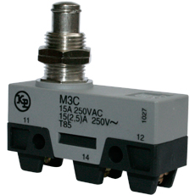
Interruptor de balancín 1 polo Ø20mm ON-OFF | 27220 / RL3-511 | 1
Rele de estado solido | HF 4-32VDC---40A-240VAC. | 1
Disipador para rele de estado solido para montaje en riel | Disipador 60x50x50mm | 1
Clavija industrial de seguridad 1/4 de giro 20A NEMA | L14-20P | 1
Toma industrial de seguridad 1/4 de giro 20A NEMA | L14-20R | 1
Termostato | 50-300°C | 1
Cable Encauchetado Centelsa | 3X12 | 5m
Cable siliconado con funda enfibra de vidrio para alta temperatura | AWG 12 | 5m
Riel omega |  | 1m
Sensor PT100 | Temperatura de Trabajo 250°C

